Inicio


SUBSECRETARIA DE REDES ASISTENCIALES | INDICE DE FORMULARIOS:
DIVISION DE GESTION Y DESARROLLO DE LAS PERSONAS
DEPARTAMENTO DE SALUD OCUPACIONAL Y GESTION AMBIENTAL | 1.- Solicitud de evaluación
 | 2.- Informe evaluación
 | 3.- Lista de chequeo evaluación puesto de trabajo administrativo
EVALUACIONES ERGONOMICAS | 4.- Anexo N° 1

Informe eval
INFORME DE EVALUACION DE
PUESTO DE TRABAJO
UNIDAD EVALUADA:
MES Y AÑO DE LA EVALUACION:

EVALUACION REALIZADA POR:

1.- RESUMEN

OBJETIVOS:

METODOLOGIA:

RESULTADO:

2.- RESULTADOS
2.1.- FACTORES DE RIESGOS ENCONTRADOS

2.2.- DESCRIPCION BREVE DE LA TAREA (Mencionar la o las actividades realizadas por el funcionario evaluado. Incluir imágenes de referencia)

3.- CONCLUSIONES

4.- RECOMENDACIONES/MEDIDAS DE CONTROL

Actividad | Fecha/plazo de ejecución | Responsable

EPT Anexo 1
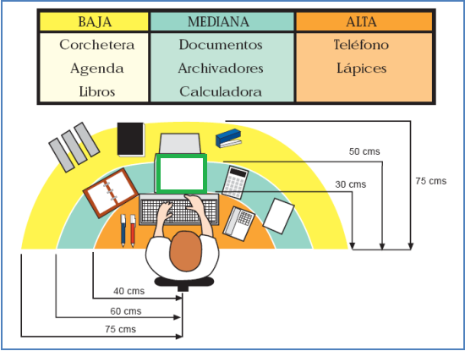
ANEXO 1
En la oficina, los distintos elementos de trabajo se deben disponer sobre el escritorio considerando el número de veces (frecuencia) que se requieren utilizar durante la jornada laboral, de tal manera que su alcance se realice en forma cómoda. La tabla y figura siguientes muestran las zonas donde se recomienda disponer los elementos más comunes que se pueden encontrar en un escritorio.

